Контакт данные
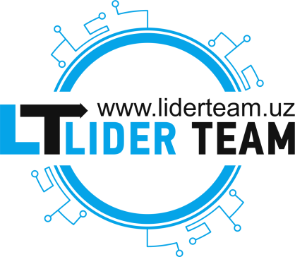

Ташкент
Телефон: | +998 (71) 205-85-85
E-mail: | info@liderteam.uz
Адрес: | г. Ташкент, Мирабадский район, ул. А.С. Банокатий, 199
Сайт: | http://liderteam.uz
Магазин: | https://itmag.uz

